LM
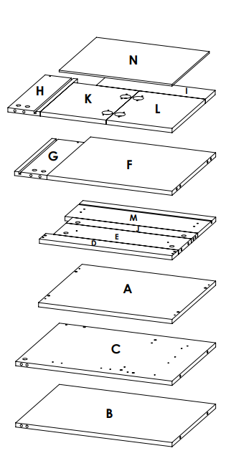
 |  | HOJA DE RUTA - MACAO CLASS DE 48X43 |  |  |  |  |  |  | 0
 |  | COLOR: |  |  | GRACIA
 |  | CANT: |  |  | 1 |  |  |  | PEDIDO
MATERIAL DE 15MM ENCHAPADO EN 0.45MM |  |  |  |  |  |  |  |  | 10070845
LETRA | PIEZA | LARGO | ANCHO | CANTIDAD | Enchape lado largo | Enchape lado Ancho | Total metros canto | Observaciones
A | BASE MUEBLE | 474 | 409 | 1 | 2 | 2 | 1966
B | LATERAL DERECHO MUEBLE | 555 | 409 | 1 | 2 | 1 | 1669
C | LATERAL IZQUIERDO MUEBLE | 555 | 409 | 1 | 2 | 1 | 1669
D | REFUERZO DELANTERO MUEBLE | 473 | 60 | 1 | 2 | 2 | 1266
E | REFUERZO TRASERO MUEBLE | 444 | 120 | 1 | 2 | 0 | 988
F | ENTREPAÑO | 444 | 409 | 1 | 2 | 0 | 988
G | LATERAL CAJON DERECHO - R15L350P8 | 350 | 115 | 1 | 2 | 1 | 965 | R15-1L prof 8- Enchape lado corto ran arrib a la derecha
H | LATERAL CAJON IZQUIERDO - R15L350P8 | 350 | 115 | 1 | 2 | 1 | 965 | R15-1L porf 8- Enchape lado corto ran arrib a la izquierda
I | TRASERO CAJON | 387 | 93 | 1 | 1 | 0 | 437
J | GOLA CAJONES MUEBLE | 444 | 60 | 1 | 1 | 0 | 494
TOTAL |  |  |  |  |  |  | 11.407 |  | 11.407

MATERIAL DE 15MM ENCHAPADO EN 2MM
LETRA | PIEZA | LARGO | ANCHO | CANTIDAD | Enchape lado largo | Enchape lado Ancho | Total metros canto
K | PUERTA IZQUIERDA MUEBLE | 234 | 312 | 1 | 2 | 2 | 1292
L | PUERTA DERECHA MUEBLE | 234 | 312 | 1 | 2 | 2 | 1292
M | PARCHE CAJON - R36L471P8 | 471 | 170 | 1 | 2 | 2 | 1482 |  | CANT MBL
TOTAL |  |  |  |  |  |  | 4.066 |  | 4.066
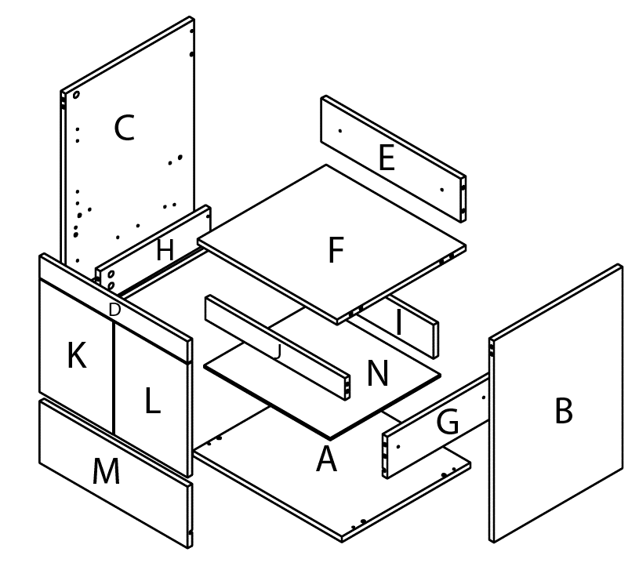
 | Material de fondo 6 mm
 | LETRA | PIEZA | LARGO | ANCHO | CANTIDAD
 | N | FONDO | 401 | 357 | 1

EMPAQUE |  |  | TETRIS PARTE TRASERA
NIVEL | LETRA
1 | B
2 | C
3 | A
4 | D -E - J - M
5 | F -G
6 | L -K -H - I
7 | N

